상품제안서
태블릿 핸디 파우치11-12인치 | 상품코드: F26656

 |  |  |  |  |  |  | 02-412-0044 | www.easy1.co.kr
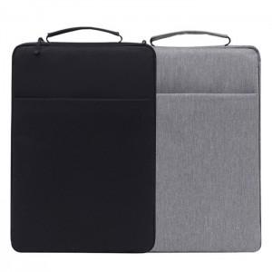

【상세/제작정보】 | 13-14인치 400원, 15-16인치 700원 추가 됩니다.

【인쇄/포장옵션】 | 실크 / OPP(비닐)

【공급단가】 | 수량 | 100~ | 300~ | 500~ | 1,000~ | 3,000~
*VAT별도 | 단가 | 5,370원 | 5,280원 | 5,160원 | 5,030원 | 4,940원

【상품 URL】 | https://dev.easy1.co.kr:443/src/goods_detail.php?gdno=26656

